Pyramiden-Rechner
Seitenlänge a | Seitenkantenwinkel | Seitenkantenlänge
230.56 | 0.733 | 207.58117338 | 219.33015114 |  | Pyramiden - Rechner
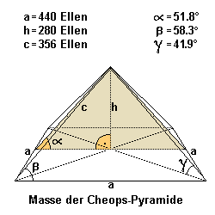
 |  | Eine Königselle 0.524m
 |  |  |  |  |  |  |  |  |  |  | Meter
 |  |  |  |  | #VALUE! |  | 1. In Zelle A1: Schreibe die Bezeichnung "Seitenlänge (a)". |  | Seitenlängen (a) | 440 Königsellen | 230.56
 |  |  |  |  | #VALUE! |  | 2. In Zelle A2: Schreibe den Wert der Seitenlänge, also "230,56". |  | Höhe (h) | 280 Königsellen | 146.72
 |  |  |  |  | #VALUE! |  | 3. In Zelle B1: Schreibe die Bezeichnung "Seitenkantenwinkel (α)". |  | Höhe der Seitenflächen (c) | 356 Königsellen (356.09) | 186.54
 |  |  |  |  |  |  | 4. In Zelle B2: Schreibe den Wert des Seitenkantenwinkels, also "41,98". |  | Diagonale (d) | 622.25 Königsellen | 326.06
 | a | Basislänge unten |  |  |  |  | 5. In Zelle C1: Schreibe die Bezeichnung "Seitenkantenlänge (s)". |  | Gratlänge (g) | 418.56 Königsellen | 219.33
 | c | Länge Seitenfläche |  |  | #VALUE! |  | 6. In Zelle C2: Benutze die Formel =A2/SIN(B2*PI()/360). |  | Pyramidenwinkel α | 51.843°
 | h | Höhe |  |  | #VALUE! |  |  |  | Pyramidenwinkel β | 58.3°
 | g | Gratlänge |  |  | #VALUE! |  |  |  | Pyramidenwinkel γ | 41.9°
 |  |  |  |  |  |  |  |  | Eckwinkel | 90°

 |  | 0.524
 |  | Königsellen | m | cm | mm
 | a | 440 | 230.5600 | 2305.60 | 23056.00
 | c | 356 | 186.5440 | 1865.44 | 18654.40
 | h | 280 | 146.7200 | 1467.20 | 14672.00
 | g | 418.56 | 219.3254 | 2193.25 | 21932.54

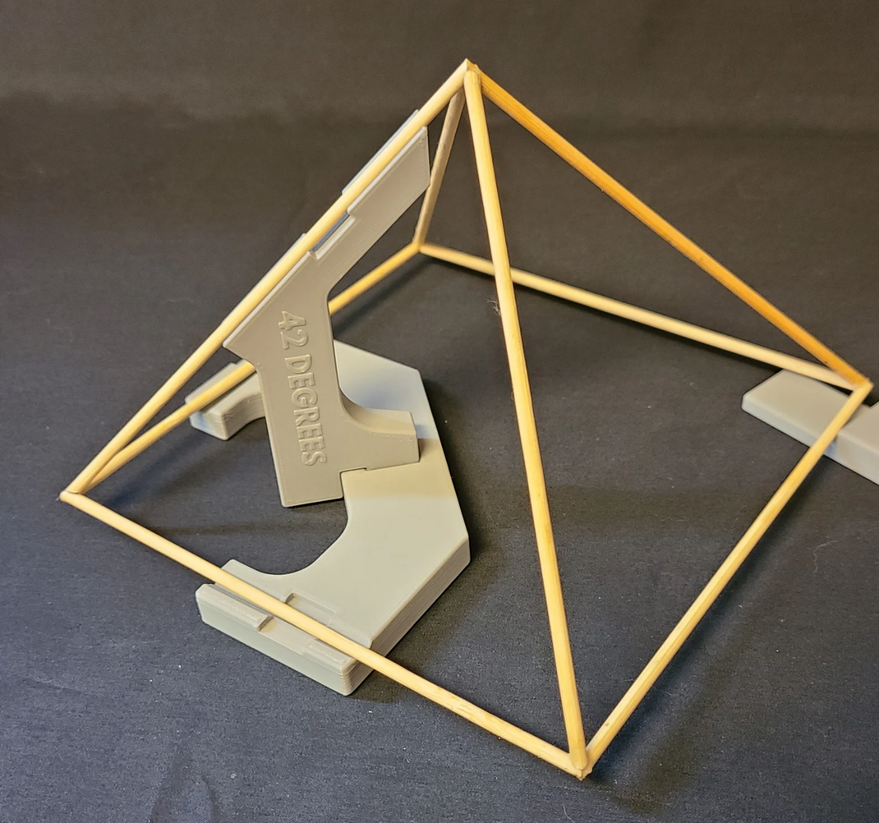

 | Eingabe: |  | Grundkantenlänge:
 |  |  | Materialstärke

 | Ausgabe |  | Grundkantenlänge rechnerisch: |  |  |  |  |  |  | Formelversuche
 |  |  | Gratkantenlänge rechnerisch:

 |  |  | Grundkantenlänge:
 |  |  | Gratkantenlänge abzüglich Materialstärke: |  |  |  |  |  |  | #NAME? |  | 230.56

 |  |  |  |  |  |  |  |  |  | #NAME?

 |  | Formeln |  |  |  |  |  |  |  | 206.86965662

 |  |  | 51.853974013 |  | 14
 |  |  |  |  |  |  |  |  |  | 206.86965662
 |  |  | #NAME?
 |  |  |  |  |  |  |  |  |  | 88.272920237

 |  |  |  |  |  |  |  |  |  | 206.86965662

 |  |  |  |  |  |  |  |  |  | 168.60690407

 |  |  | #NAME? |  |  |  |  |  |  | 88.272920237

 |  | Maße Cheops-Pyramide
 |  |  |  |  |  |  |  |  |  | 322.41364035
 |  | Seite a (Grundseite) = 230,56 |  |  |  | 230.56
 |  | Höhe h = 146,72 |  |  |  | 146.72 |  |  |  | 164.87489035
 |  | Höhe ha = 186,591 |  |  |  | 186.591
 |  | Seitenkante s = 219,33 |  |  |  | 219.33 |  |  |  | #NAME?
 |  | Diagonale d = 326,061 |  |  |  | 326.061
 |  | Umfang u = 922,24 |  |  |  | 922.24 |  | A1: = 230,4/2 |  | #NAME?
 |  | Grundfläche G = 53157,914 |  |  |  | 53157.914 |  | B1: = 138,8
 |  | Mantelfläche M = 86040,886 |  |  |  | 86040.886 |  | C1: = 51,8 |  | 345.2362394
 |  | Oberfläche O = 139198,799 |  |  |  | 139198.799 |  | D1: = 230,4 / (2 * TAN(BOGENMASS(C1/2)))
 |  | Volumen V = 2599776,361 |  |  |  | 2599776.361 |  |  |  | 263.91833337
 |  | Neigung der Seitenflächen = 51,843° = 0,905 rad |  |  |  | 51.843 | 0.905
 |  | Neigung Seitenkante = 41,986° = 0,733 rad |  |  |  | 41.986 | 0.733 |  |  | 237.40978979
 |  | Seitenfläche AS = 21510,221 |  |  |  | 21510.221

 |  | Seite a | 230.56 |  |  |  |  |  |  | 263.91833337
 |  | Höhe h | 146.72
 |  | Höhe ha | 186.591 |  |  |  |  |  |  | #NAME?
 |  | Diagonale d | 326.061 |  |  |  |  |  |  | 146.69337509
 |  | Seitenkante s | 219.330 |  |  |  |  |  |  | 128.15185716
 |  | Volumen V | 2599776.361
 |  | Grundfläche G | 53157.914 |  |  |  |  |  |  | #VALUE!
 |  | Neigung Seitenfläche alpha | 0.905
 |  | Neigung Seitenkante beta | 0.733 |  |  |  |  |  |  | #NAME?
 |  | Höhe h aus Seitenkante | 554560.625 |  |  |  |  |  |  | 218.26610844

 |  | Berechnung s aus a und h | 219.330
 |  |  |  |  |  |  |  |  |  | 128.04126871
 |  |  |  |  |  |  |  |  |  | 191.68442449

Formeln
Online: | https://www.matheretter.de/rechner/pyramide

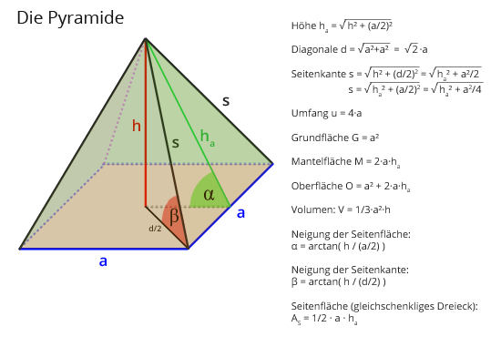
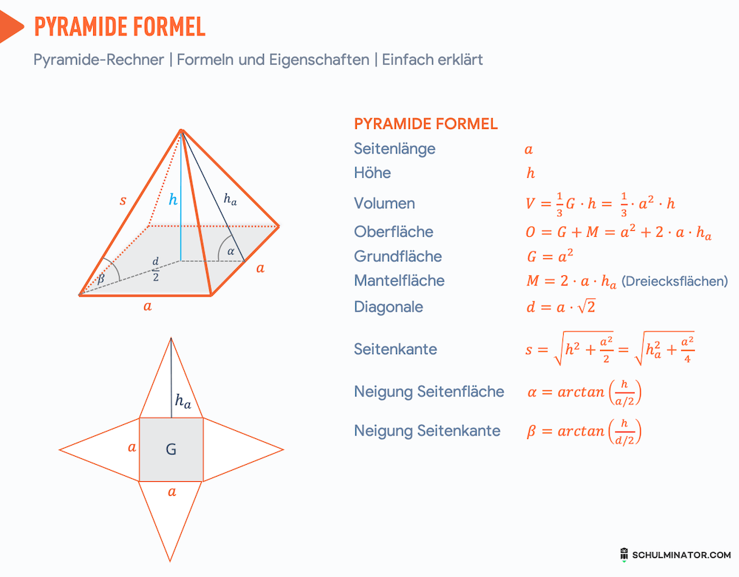

 |  |  | a=230,56h=146,72ha=h2+(a2)2=146,722+(230,562)2=186,591s=h2+a22=146,722+230,5622=219,33d=a2+a2=230,562+230,562=326,061u=4⋅a=4⋅230,56=922,24G=a2=230,562=53157,914M=2⋅a⋅ha=2⋅230,56⋅186,591=86040,886O=a2+2⋅a⋅ha=230,562+2⋅230,56⋅186,591=139198,799V=13⋅a2⋅h=13⋅230,562⋅146,72=2599776,361 \textcolor{blue}{a} = 230,56 \\ \textcolor{red}{h} = 146,72 \\ \textcolor{green}{h_a} = \sqrt{\textcolor{red}{h}^2 + (\frac{\textcolor{blue}{a}}{2})^2} = \sqrt{\textcolor{red}{146,72}^2 + (\frac{\textcolor{blue}{230,56}}{2})^2} = \textcolor{green}{186,591} \\ s = \sqrt{\textcolor{red}{h}^2 + \frac{\textcolor{blue}{a}^2}{2}} = \sqrt{\textcolor{red}{146,72}^2 + \frac{\textcolor{blue}{230,56}^2}{2}} = 219,33 \\ d = \sqrt{\textcolor{blue}{a}^2+\textcolor{blue}{a}^2} = \sqrt{\textcolor{blue}{230,56}^2+\textcolor{blue}{230,56}^2} = 326,061 \\ u = 4 \cdot \textcolor{blue}{a} = 4 \cdot \textcolor{blue}{230,56} = 922,24 \\ G = \textcolor{blue}{a}^2 = \textcolor{blue}{230,56}^2 = 53157,914 \\ M = 2 \cdot \textcolor{blue}{a} \cdot \textcolor{green}{h_a} = 2 \cdot \textcolor{blue}{230,56} \cdot \textcolor{green}{186,591} = 86040,886 \\ O = \textcolor{blue}{a}^2 + 2 \cdot \textcolor{blue}{a} \cdot \textcolor{green}{h_a} = \textcolor{blue}{230,56}^2 + 2 \cdot \textcolor{blue}{230,56} \cdot \textcolor{green}{186,591} = 139198,799 \\ V = \frac{1}{3} \cdot \textcolor{blue}{a}^2 \cdot {\textcolor{red}{h}} = \frac{1}{3} \cdot \textcolor{blue}{230,56}^2 \cdot {\textcolor{red}{146,72}} = 2599776,361 a=230,56h=146,72ha​=h2+(2a​)2

 |  | Seite a (Grundseite) = 230,56
 |  | Höhe h = 146,72
 |  | Höhe ha = 186,591
 |  | Seitenkante s = 219,33
 |  | Diagonale d = 326,061
 |  | Umfang u = 922,24
 |  | Grundfläche G = 53157,914
 |  | Mantelfläche M = 86040,886
 |  | Oberfläche O = 139198,799
 |  | Volumen V = 2599776,361
 |  | Neigung der Seitenflächen = 51,843° = 0,905 rad
 |  | Neigung Seitenkante = 41,986° = 0,733 rad
 |  | Seitenfläche AS = 21510,221

